Dados da População
Dados da População - Validação Marcadores para altura
 | Identificação | Parentesco | Identificação | Parentesco | Identificação | Parentesco
População em F2 oriunda do cruzamento de Híbrido de Timor MG0357 com Tupi Amarelo IAC 5162 | 1 | Possíveis Mães | 86 | T22 B20 P49 | Tupi Amarelo IAC 5162
Campo experimental no Fundão | 2 |  | 87 | T22 B20 P50 | CIFC 832/2
Plantio: 2016 | 3 |  | 88 | T23 B21 T1-P2
Espaçamento 3,0 x 0,80 m | 4 |  | 89 | T23 B21 T1-P3 | 175 | * Tupi RN IAC 1669-33 Genitor masculino - numeração do Tiago
Delineamento com testemunhas intercalares (DTI) | 5 |  | 90 | T23 B21 T2-P1 | 176
Tratamentos 22 (Blocos 19 e 20) e 23 (Blocos 21 e 22) | 6 | Genitora das Mães | 91 | T23 B21 T2-P3 | 177
50 plantas / Bloco | 7 | Pai | 92 | T23 B21 P1 | 178
Testemunhas: três plantas de cada cultivar Paraíso MG H419-1 e Catuaí Vermelho | 8 | F1 | 93 | T23 B21 P2 | 179
Safras fenotípadas: 2018, 2020, 2021, 2022, 2023 e 2024 | 9 |  | 94 | T23 B21 P3 | 180
 | 10 |  | 95 | T23 B21 P4 | 181 | * Tupi Amarelo IAC 5162 Genitor masculino - numeração do Tiago
Altura de planta: medido no ramo ortotrópico principal, da superfície do solo ao ponto final de crescimento do ramo. Medição em centímetros. | 11 |  | 96 | T23 B21 P5 | 182
 | 12 | T22 B19 T1-P1 | 97 | T23 B21 P6 | 183
 | 13 | T22 B19 T1-P2 | 98 | T23 B21 P7 | 184
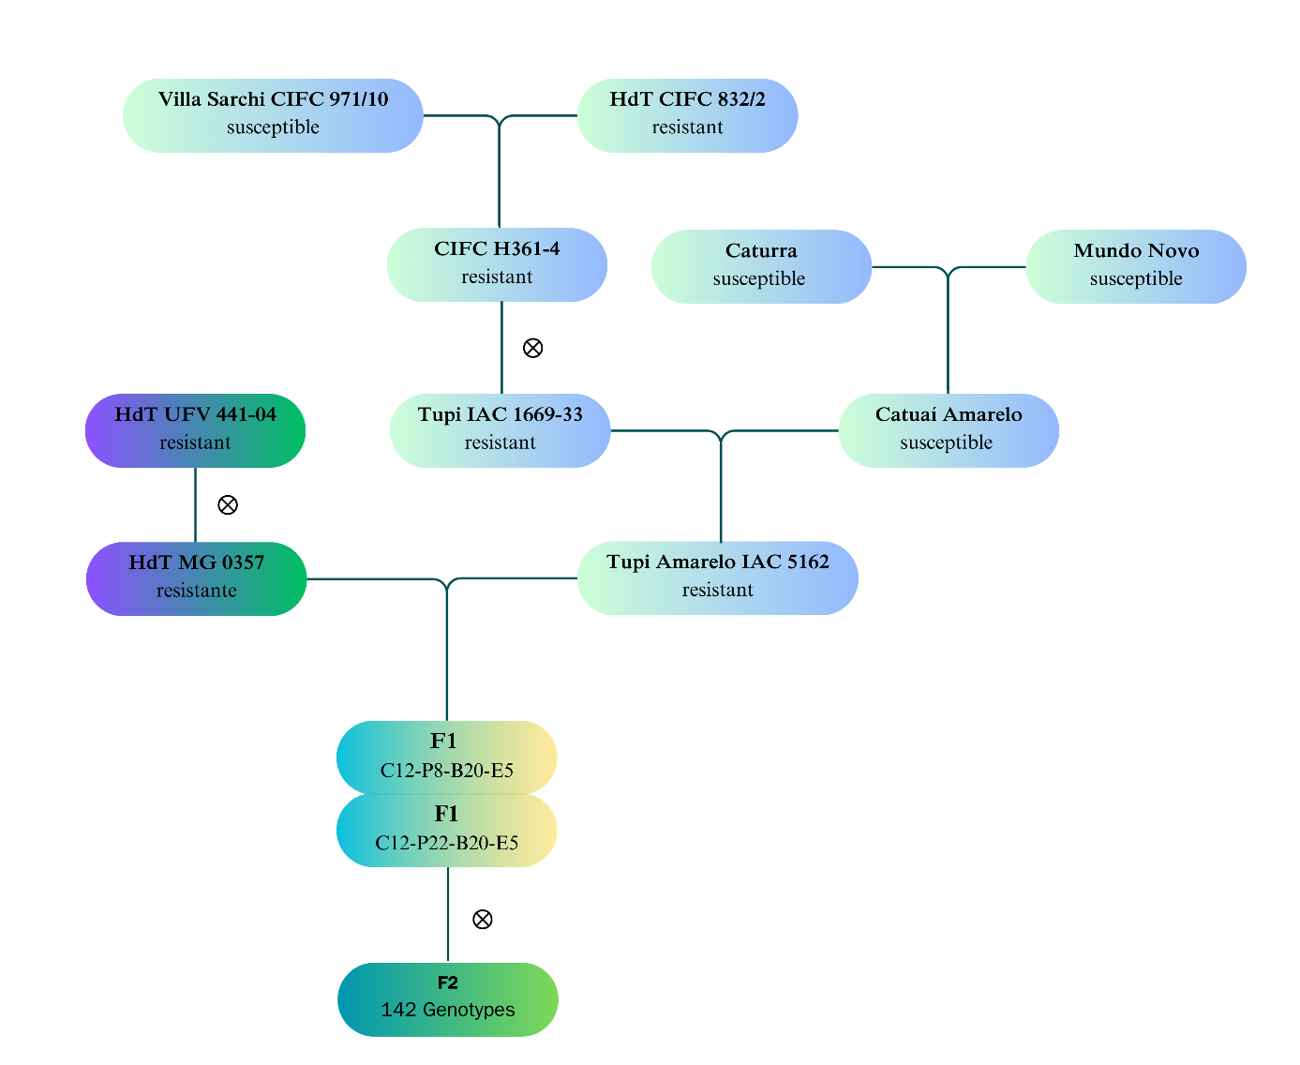
 | 14 | T22 B19 T1-P3 | 99 | T23 B21 P9 | 185
 | 15 | T22 B19 T2-P2 | 100 | T23 B21 P10 | 186
 | 16 | T22 B19 P1 | 101 | T23 B21 P13
 | 17 | T22 B19 P3 | 102 | T23 B21 P15
 | 18 | T22 B19 P4 | 103 | T23 B21 P16
 | 19 | T22 B19 P5 | 104 | T23 B21 P17
 | 20 | T22 B19 P6 | 105 | T23 B21 P18
 | 21 | T22 B19 P7 | 106 | T23 B21 P19
 | 22 | T22 B19 P9 | 107 | T23 B21 P20
 | 23 | T22 B19 P10 | 108 | T23 B21 P21
 | 24 | T22 B19 P11 | 109 | T23 B21 P22
 | 25 | T22 B19 P12 | 110 | T23 B21 P24
 | 26 | T22 B19 P13 | 111 | T23 B21 P25
 | 27 | T22 B19 P15 | 112 | T23 B21 P26
 | 28 | T22 B19 P16 | 113 | T23 B21 P27
 | 29 | T22 B19 P17 | 114 | T23 B21 P28
 | 30 | T22 B19 P19 | 115 | T23 B21 P29
 | 31 | T22 B19 P20 | 116 | T23 B21 P30
 | 32 | T22 B19 P21 | 117 | T23 B21 P31
 | 33 | T22 B19 P22 | 118 | T23 B21 P32
 | 34 | T22 B19 P26 | 119 | T23 B21 P33
 | 35 | T22 B19 P35 | 120 | T23 B21 P36
 | 36 | T22 B19 P36 | 121 | T23 B21 P37
 | 37 | T22 B19 P39 | 122 | T23 B21 P39
 | 38 | T22 B19 P40 | 123 | T23 B21 P40
 | 39 | T22 B19 P41 | 124 | T23 B21 P41
 | 40 | T22 B19 P42 | 125 | T23 B21 P42
 | 41 | T22 B19 P43 | 126 | T23 B21 P44
 | 42 | T22 B19 P44 | 127 | T23 B21 P45
 | 43 | T22 B19 P46 | 128 | T23 B21 P46
 | 44 | T22 B19 P47 | 129 | T23 B21 P47
 | 45 | T22 B19 P48 | 130 | T23 B21 P48
 | 46 | T22 B19 P49 | 131 | T23 B21 P50
 | 47 | T22 B19 P50 | 132 | T23 B22 T1-P1
 | 48 | T22 B20 T1-P1 | 133 | T23 B22 T1-P2
 | 49 | T22 B20 T1-P2 | 134 | T23 B22 T2-P1
 | 50 | T22 B20 T1-P3 | 135 | T23 B22 T2-P2
 | 51 | T22 B20 T2-P1 | 136 | T23 B22 T2-P3
 | 52 | T22 B20 T2-P2 | 137 | T23 B22 P1
 | 53 | T22 B20 P3 | 138 | T23 B22 P3
 | 54 | T22 B20 P4 | 139 | T23 B22 P4
 | 55 | T22 B20 P5 | 140 | T23 B22 P5
 | 56 | T22 B20 P6 | 141 | T23 B22 P6
 | 57 | T22 B20 P7 | 142 | T23 B22 P7
 | 58 | T22 B20 P8 | 143 | T23 B22 P8
 | 59 | T22 B20 P10 | 144 | T23 B22 P9
 | 60 | T22 B20 P11 | 145 | T23 B22 P11
 | 61 | T22 B20 P12 | 146 | T23 B22 P12
 | 62 | T22 B20 P13 | 147 | T23 B22 P14
 | 63 | T22 B20 P15 | 148 | T23 B22 P15
 | 64 | T22 B20 P17 | 149 | T23 B22 P17
 | 65 | T22 B20 P18 | 150 | T23 B22 P18
 | 66 | T22 B20 P20 | 151 | T23 B22 P19
 | 67 | T22 B20 P21 | 152 | T23 B22 P20
 | 68 | T22 B20 P25 | 153 | T23 B22 P21
 | 69 | T22 B20 P26 | 154 | T23 B22 P23
 | 70 | T22 B20 P27 | 155 | T23 B22 P25
 | 71 | T22 B20 P29 | 156 | T23 B22 P28
 | 72 | T22 B20 P30 | 157 | T23 B22 P30
 | 73 | T22 B20 P31 | 158 | T23 B22 P34
 | 74 | T22 B20 P32 | 159 | T23 B22 P35
 | 75 | T22 B20 P34 | 160 | T23 B22 P37
 | 76 | T22 B20 P35 | 161 | T23 B22 P38
 | 77 | T22 B20 P36 | 162 | T23 B22 P39
 | 78 | T22 B20 P37 | 163 | T23 B22 P40
 | 79 | T22 B20 P38 | 164 | T23 B22 P41
 | 80 | T22 B20 P40 | 165 | T23 B22 P42
 | 81 | T22 B20 P42 | 166 | T23 B22 P43
 | 82 | T22 B20 P43 | 167 | T23 B22 P44
 | 83 | T22 B20 P44 | 168 | T23 B22 P45
 | 84 | T22 B20 P46 | 169 | T23 B22 P46
 | 85 | T22 B20 P48 | 170 | T23 B22 P49
 |  |  | 171 | T23 B22 P50

Genotipagem V16099
Identificação da genotipagem | Parentesco | ARMS | HRM | Ponderação | Genealogia |  | Alelo | Teste X²
1 | Possíveis Mães | CT | TT | TT | Parental femino | HT UFV 441-04 | TT
2 |  | CT | TT | TT | Parental masculino | Tupi IAC 1669-33 | CC
3 |  | CT | TT | TT | Genitor feminino | HT MG 0357 | TT
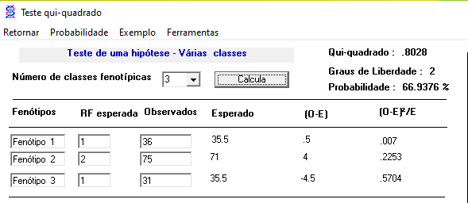
4 |  | CT | TT | TT | Genitor masculino | Tupi Amarelo IAC 5162 | CC
5 |  |  | TT | TT | F1 | C12 P8 B20 E5 | CT
6 | Genitora das Mães | CT | TT | TT |  | C12 P22 B20 E5 | CT
7 | Pai | CC | CC | CC | F2 | 31 | TT | X² calculado 0,80 Grau de Liberdade 2 Probabilidade 66,94%
8 | F1 | CT | CT | CT |  | 75 | CT
9 |  | CT | CT | CT |  | 36 | CC
10 |  | CT | CT | CT
11 |  | CC | CC | CC
12 | T22 B19 T1-P1 | CT | CT | CT
13 | T22 B19 T1-P2 | CT | CT | CT
14 | T22 B19 T1-P3 | CT | CT | CT | Testemunha Paraíso MG H419-1 | T22 B19 T1-P1 | CT
15 | T22 B19 T2-P2 | CC | CC | CC |  | T22 B19 T1-P2 | CT
16 | T22 B19 P1 | CT | CT | CT |  | T22 B19 T1-P3 | CT
17 | T22 B19 P3 | CT | CT | CT |  | T22 B20 T1-P1 | TT
18 | T22 B19 P4 | CT | CT | CT |  | T22 B20 T1-P2 | TT
19 | T22 B19 P5 | CC | CT | CC |  | T22 B20 T1-P3 | TT
20 | T22 B19 P6 | CT | CT | CT |  | T23 B21 T1-P2 | TT
21 | T22 B19 P7 | CT | CT | CT |  | T23 B21 T1-P3 | TT
22 | T22 B19 P9 | CC | CC | CC |  | T23 B22 T1-P1 | CC
23 | T22 B19 P10 | CT | TT | TT |  | T23 B22 T1-P2 | CC
24 | T22 B19 P11 | CC | CT | CC
25 | T22 B19 P12 | CT | CT | CT
26 | T22 B19 P13 | CC | CC | CC | Testemunha Catuaí Vermelho | T22 B19 T2-P2 | CC
27 | T22 B19 P15 | CT | CT | CT |  | T22 B20 T2-P1 | CC
28 | T22 B19 P16 | CC | CC | CC |  | T22 B20 T2-P2 | CC
29 | T22 B19 P17 | CT | CT | CT |  | T23 B21 T2-P1 | CC
30 | T22 B19 P19 | CC | CC | CC |  | T23 B21 T2-P3 | CC
31 | T22 B19 P20 | CT | CT | CT |  | T23 B22 T2-P1 | CT
32 | T22 B19 P21 | CT | CT | CT |  | T23 B22 T2-P2 | CT
33 | T22 B19 P22 | CC | CC | CC |  | T23 B22 T2-P3 | CT
34 | T22 B19 P26 | CT | TT | TT
35 | T22 B19 P35 | CT | CT | CT
36 | T22 B19 P36 | CC | CC | CC
37 | T22 B19 P39 | CT | CT | CT
38 | T22 B19 P40 | CT | CT | CT
39 | T22 B19 P41 | CT | CT | CT
40 | T22 B19 P42 | CT | CT | CT
41 | T22 B19 P43 | CT | CT | CT
42 | T22 B19 P44 | CC | CC | CC
43 | T22 B19 P46 | - | CT | CT
44 | T22 B19 P47 | CT | CT | CT
45 | T22 B19 P48 | CC | CC | CC
46 | T22 B19 P49 | CT | CT | CT
47 | T22 B19 P50 | CT | TT | TT
48 | T22 B20 T1-P1 | CT | TT | TT
49 | T22 B20 T1-P2 | CT | TT | TT
50 | T22 B20 T1-P3 | CT | TT | TT
51 | T22 B20 T2-P1 | CC | CC | CC
52 | T22 B20 T2-P2 | CC | TT | CC
53 | T22 B20 P3 | CT | CT | CT
54 | T22 B20 P4 | - | CC | CC
55 | T22 B20 P5 | CT | CT | CT
56 | T22 B20 P6 | CC | CC | CC
57 | T22 B20 P7 | CC | CC | CC
58 | T22 B20 P8 | CT | CT | CT
59 | T22 B20 P10 | CT | TT | TT
60 | T22 B20 P11 | CT | TT | TT
61 | T22 B20 P12 | CT | TT | TT
62 | T22 B20 P13 | CT | TT | TT
63 | T22 B20 P15 | CT | CT | CT
64 | T22 B20 P17 | CC | TT | CC
65 | T22 B20 P18 | CC | CC | CC
66 | T22 B20 P20 | CT | TT | TT
67 | T22 B20 P21 | CT | CT | CT
68 | T22 B20 P25 | CT | TT | TT
69 | T22 B20 P26 | CT | TT | TT
70 | T22 B20 P27 | CT | TT | TT
71 | T22 B20 P29 | CT | CT | CT
72 | T22 B20 P30 | CT | CT | CT
73 | T22 B20 P31 | CT | TT | TT
74 | T22 B20 P32 | CT | CT | CT
75 | T22 B20 P34 | CT | CT | CT
76 | T22 B20 P35 | CT | CT | CT
77 | T22 B20 P36 | CT | TT | TT
78 | T22 B20 P37 | CT | CT | CT
79 | T22 B20 P38 | CT | CT | CT
80 | T22 B20 P40 | CT | CT | CT
81 | T22 B20 P42 | CT | CT | CT
82 | T22 B20 P43 | CT | TT | TT
83 | T22 B20 P44 | CC | CC | CC
84 | T22 B20 P46 | CC | CC | CC
85 | T22 B20 P48 | CT | CT | CT
86 | T22 B20 P49 | CT | CT | CT
87 | T22 B20 P50 | CT | CT | CT
88 | T23 B21 T1-P2 | CT | TT | TT
89 | T23 B21 T1-P3 | CT | TT | TT
90 | T23 B21 T2-P1 | CC | CC | CC
91 | T23 B21 T2-P3 | CC | CC | CC
92 | T23 B21 P1 | CT | CT | CT
93 | T23 B21 P2 | CT | TT | TT
94 | T23 B21 P3 | CT | TT | TT
95 | T23 B21 P4 | CT | CT | CT
96 | T23 B21 P5 | CC | CC | CC
97 | T23 B21 P6 | CT | CT | CT
98 | T23 B21 P7 | CT | CT | CT
99 | T23 B21 P9 | CT | CT | CT
100 | T23 B21 P10 | CC | CC | CC
101 | T23 B21 P13 | CC | CC | CC
102 | T23 B21 P15 | CC | CT | CC
103 | T23 B21 P16 | CC | CT | CC
104 | T23 B21 P17 | CT | CT | CT
105 | T23 B21 P18 | CT | TT | TT
106 | T23 B21 P19 | CT | CT | CT
107 | T23 B21 P20 | CT | CT | CT
108 | T23 B21 P21 | CT | CT | CT
109 | T23 B21 P22 | CT | CT | CT
110 | T23 B21 P24 | CT | CT | CT
111 | T23 B21 P25 | CT | TT | TT
112 | T23 B21 P26 | CT | TT | TT
113 | T23 B21 P27 | CT | CT | CT
114 | T23 B21 P28 | CT | TT | TT
115 | T23 B21 P29 | CT | TT | TT
116 | T23 B21 P30 | CT | TT | TT
117 | T23 B21 P31 | CT | TT | TT
118 | T23 B21 P32 | CT | TT | TT
119 | T23 B21 P33 | CT | CT | CT
120 | T23 B21 P36 | CT | TT | TT
121 | T23 B21 P37 | CT | TT | TT
122 | T23 B21 P39 | CC | TT | CC
123 | T23 B21 P40 | CT | TT | TT
124 | T23 B21 P41 | CT | TT | TT
125 | T23 B21 P42 | CT | TT | TT
126 | T23 B21 P44 | CT | TT | TT
127 | T23 B21 P45 | CT | CT | CT
128 | T23 B21 P46 | CT | CT | CT
129 | T23 B21 P47 | CC | CC | CC
130 | T23 B21 P48 | CT | CT | CT
131 | T23 B21 P50 | CC | CT | CC
132 | T23 B22 T1-P1 | CC | CT | CC
133 | T23 B22 T1-P2 | CC | CT | CC
134 | T23 B22 T2-P1 | CT | CT | CT
135 | T23 B22 T2-P2 | CT | CT | CT
136 | T23 B22 T2-P3 | CT | CT | CT
137 | T23 B22 P1 | CC | CT | CC
138 | T23 B22 P3 | CC | CT | CC
139 | T23 B22 P4 | CT | CT | CT
140 | T23 B22 P5 | CT | CT | CT
141 | T23 B22 P6 | CT | CT | CT
142 | T23 B22 P7 | CT | CT | CT
143 | T23 B22 P8 | CC | CT | CC
144 | T23 B22 P9 | CC | CT | CC
145 | T23 B22 P11 | CT | CT | CT
146 | T23 B22 P12 | CT | CT | CT
147 | T23 B22 P14 | CT | CT | CT
148 | T23 B22 P15 | CC | CC | CC
149 | T23 B22 P17 | CT | CC | CT
150 | T23 B22 P18 | CT | CT | CT
151 | T23 B22 P19 | CT | CT | CT
152 | T23 B22 P20 | CT | CT | CT
153 | T23 B22 P21 | CT | CT | CT
154 | T23 B22 P23 | CC | CT | CC
155 | T23 B22 P25 | CT | TT | TT
156 | T23 B22 P28 | - | CT | CT
157 | T23 B22 P30 | CT | CT | CT
158 | T23 B22 P34 | CT | CT | CT
159 | T23 B22 P35 | CC | CT | CC
160 | T23 B22 P37 | CT | CT | CT
161 | T23 B22 P38 | CT | CT | CT
162 | T23 B22 P39 | CT | CT | CT
163 | T23 B22 P40 | CC | CT | CC
164 | T23 B22 P41 | CT | CT | CT
165 | T23 B22 P42 | CT | CT | CT
166 | T23 B22 P43 | CC | CC | CC
167 | T23 B22 P44 | CT | CT | CT
168 | T23 B22 P45 |  | CC | CC
169 | T23 B22 P46 | CT | CT | CT
170 | T23 B22 P49 | CC | CC | CC
171 | T23 B22 P50 | CT | CT | CT

441-04 (materna) |  | CT |  | TT
832/2 (paterno) |  | CT |  | CT

175 | * Tupi RN IAC 1669-33 Genitor masculino - numeração do Tiago | CC
176 |  | CC
177 |  | CC
178 |  | CC
179 |  | CC
180 |  | CC
181 | * Tupi Amarelo IAC 5162 Genitor masculino - numeração do Tiago | CC
182 |  | CC
183 |  | CC
184 |  | CC
185 |  | CC
186 |  | CC

Genotipagem V1190
Identificação da genotipagem | Parentesco | HRM | Genealogia |  | Alelo | Teste X²
 |  | considerando 3 alelos | Parental Femino | HT UFV 441-04 | TT
1 | Possíveis Mães | TT | Parental masculino | Tupi IAC 1669-33 | CC
2 |  | TT | Genitor feminino | HT MG 0357 | TT
3 |  | TT | Genitor masculino | Tupi Amarelo IAC 5162 | CC
4 |  | TT | F1 | C12 P8 B20 E5 | TC
5 |  | TT |  | C12 P22 B20 E5 | TC
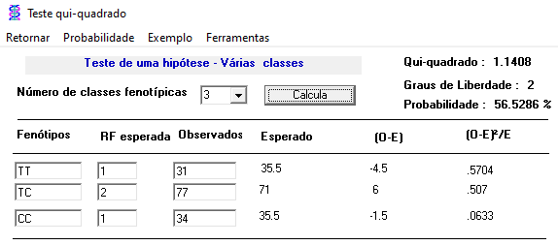
6 | Genitora das Mães | TT | F2 | 31 | TT | X² calculado 1,14 Grau de Liberdade 2 Probabilidade 56,53%
7 | Pai | CC |  | 77 | TC
8 | F1 | TC |  | 34 | CC
9 |  | TC
10 |  | TC
11 |  | CC
12 | T22 B19 T1-P1 | TT | Testemunha Paraíso MG H419-1 | T22 B19 T1-P1 | TT
13 | T22 B19 T1-P2 | TT |  | T22 B19 T1-P2 | TT
14 | T22 B19 T1-P3 | TT |  | T22 B19 T1-P3 | TT
15 | T22 B19 T2-P2 | CC |  | T22 B20 T1-P1 | TT
16 | T22 B19 P1 | TC |  | T22 B20 T1-P2 | TT
17 | T22 B19 P3 | TC |  | T22 B20 T1-P3 | TT
18 | T22 B19 P4 | TC |  | T23 B21 T1-P2 | TT
19 | T22 B19 P5 | TC |  | T23 B21 T1-P3 | TT
20 | T22 B19 P6 | TC |  | T23 B22 T1-P1 | CC
21 | T22 B19 P7 | TC |  | T23 B22 T1-P2 | CC
22 | T22 B19 P9 | CC
23 | T22 B19 P10 | TT
24 | T22 B19 P11 | TC | Testemunha Catuaí Vermelho | T22 B19 T2-P2 | CC
25 | T22 B19 P12 | TC |  | T22 B20 T2-P1 | CC
26 | T22 B19 P13 | CC |  | T22 B20 T2-P2 | CC
27 | T22 B19 P15 | TC |  | T23 B21 T2-P1 | CC
28 | T22 B19 P16 | CC |  | T23 B21 T2-P3 | CC
29 | T22 B19 P17 | TT |  | T23 B22 T2-P1 | TT
30 | T22 B19 P19 | CC |  | T23 B22 T2-P2 | TT
31 | T22 B19 P20 | TC |  | T23 B22 T2-P3 | TT
32 | T22 B19 P21 | TC
33 | T22 B19 P22 | CC
34 | T22 B19 P26 | TC
35 | T22 B19 P35 | CC
36 | T22 B19 P36 | CC
37 | T22 B19 P39 | TC
38 | T22 B19 P40 | TC
39 | T22 B19 P41 | TC
40 | T22 B19 P42 | TC
41 | T22 B19 P43 | TC
42 | T22 B19 P44 | CC
43 | T22 B19 P46 | TC
44 | T22 B19 P47 | TC
45 | T22 B19 P48 | CC
46 | T22 B19 P49 | TC
47 | T22 B19 P50 | TT
48 | T22 B20 T1-P1 | TT
49 | T22 B20 T1-P2 | TT
50 | T22 B20 T1-P3 | TT
51 | T22 B20 T2-P1 | CC
52 | T22 B20 T2-P2 | CC
53 | T22 B20 P3 | TC
54 | T22 B20 P4 | TC
55 | T22 B20 P5 | TC
56 | T22 B20 P6 | CC
57 | T22 B20 P7 | CC
58 | T22 B20 P8 | TC
59 | T22 B20 P10 | TC
60 | T22 B20 P11 | TT
61 | T22 B20 P12 | TT
62 | T22 B20 P13 | TT
63 | T22 B20 P15 | TC
64 | T22 B20 P17 | CC
65 | T22 B20 P18 | CC
66 | T22 B20 P20 | TT
67 | T22 B20 P21 | TT
68 | T22 B20 P25 | TT
69 | T22 B20 P26 | TT
70 | T22 B20 P27 | TT
71 | T22 B20 P29 | TC
72 | T22 B20 P30 | TC
73 | T22 B20 P31 | TT
74 | T22 B20 P32 | TC
75 | T22 B20 P34 | TC
76 | T22 B20 P35 | TC
77 | T22 B20 P36 | TT
78 | T22 B20 P37 | CC
79 | T22 B20 P38 | TC
80 | T22 B20 P40 | TC
81 | T22 B20 P42 | TT
82 | T22 B20 P43 | TT
83 | T22 B20 P44 | CC
84 | T22 B20 P46 | CC
85 | T22 B20 P48 | TT
86 | T22 B20 P49 | TC
87 | T22 B20 P50 | TC
88 | T23 B21 T1-P2 | TT
89 | T23 B21 T1-P3 | TT
90 | T23 B21 T2-P1 | CC
91 | T23 B21 T2-P3 | CC
92 | T23 B21 P1 | TC
93 | T23 B21 P2 | TT
94 | T23 B21 P3 | TT
95 | T23 B21 P4 | TC
96 | T23 B21 P5 | CC
97 | T23 B21 P6 | CC
98 | T23 B21 P7 | TC
99 | T23 B21 P9 | TC
100 | T23 B21 P10 | CC
101 | T23 B21 P13 | CC
102 | T23 B21 P15 | CC
103 | T23 B21 P16 | CC
104 | T23 B21 P17 | CC
105 | T23 B21 P18 | TC
106 | T23 B21 P19 | TC
107 | T23 B21 P20 | TC
108 | T23 B21 P21 | TC
109 | T23 B21 P22 | TC
110 | T23 B21 P24 | TC
111 | T23 B21 P25 | TT
112 | T23 B21 P26 | TT
113 | T23 B21 P27 | TC
114 | T23 B21 P28 | TT
115 | T23 B21 P29 | TT
116 | T23 B21 P30 | TT
117 | T23 B21 P31 | TT
118 | T23 B21 P32 | TC
119 | T23 B21 P33 | TC
120 | T23 B21 P36 | TC
121 | T23 B21 P37 | TC
122 | T23 B21 P39 | CC
123 | T23 B21 P40 | TT
124 | T23 B21 P41 | TT
125 | T23 B21 P42 | TC
126 | T23 B21 P44 | TC
127 | T23 B21 P45 | TC
128 | T23 B21 P46 | TC
129 | T23 B21 P47 | CC
130 | T23 B21 P48 | TC
131 | T23 B21 P50 | CC
132 | T23 B22 T1-P1 | CC
133 | T23 B22 T1-P2 | CC
134 | T23 B22 T2-P1 | TT
135 | T23 B22 T2-P2 | TT
136 | T23 B22 T2-P3 | TT
137 | T23 B22 P1 | CC
138 | T23 B22 P3 | CC
139 | T23 B22 P4 | TC
140 | T23 B22 P5 | TC
141 | T23 B22 P6 | TC
142 | T23 B22 P7 | TC
143 | T23 B22 P8 | TC
144 | T23 B22 P9 | TC
145 | T23 B22 P11 | TC
146 | T23 B22 P12 | TT
147 | T23 B22 P14 | TC
148 | T23 B22 P15 | CC
149 | T23 B22 P17 | TC
150 | T23 B22 P18 | TC
151 | T23 B22 P19 | TC
152 | T23 B22 P20 | TT
153 | T23 B22 P21 | TC
154 | T23 B22 P23 | CC
155 | T23 B22 P25 | TT
156 | T23 B22 P28 | TC
157 | T23 B22 P30 | TT
158 | T23 B22 P34 | TC
159 | T23 B22 P35 | CC
160 | T23 B22 P37 | TC
161 | T23 B22 P38 | TC
162 | T23 B22 P39 | TC
163 | T23 B22 P40 | CC
164 | T23 B22 P41 | TC
165 | T23 B22 P42 | TT
166 | T23 B22 P43 | TC
167 | T23 B22 P44 | TC
168 | T23 B22 P45 | CC
169 | T23 B22 P46 | TC
170 | T23 B22 P49 | CC
171 | T23 B22 P50 | TC

Tupi Amarelo IAC 5162
CIFC 832/2 |  | TC

175 | * Tupi RN IAC 1669-33 Genitor masculino - numeração do Tiago | CC
176 |  | CC
177 |  | CC
178 |  | CC
179 |  | CC
180 |  | CC
181 | * Tupi Amarelo IAC 5162 Genitor masculino - numeração do Tiago | CC
182 |  | CC
183 |  | CC
184 |  | CC
185 |  | CC
186 |  | CC

Genotipagem V41
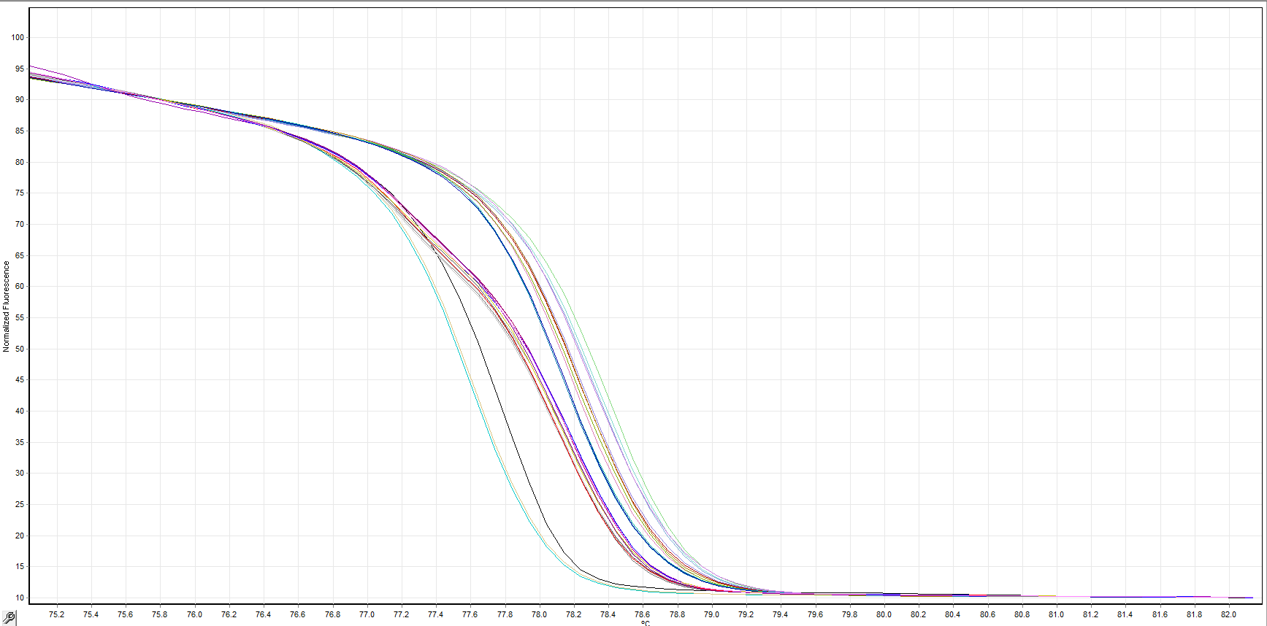
TT
TC
CC
Identificação da genotipagem | Parentesco | Genótipos | Genealogia |  | Alelo | Teste X²
 |  |  | Parental Femino | HT UFV 441-04 | CC
1 | Possíveis Mães | CC | Parental masculino | Tupi IAC 1669-33 | TT
2 |  | CC | Genitor feminino | HT MG 0357 | CC
3 |  | CC | Genitor masculino | Tupi Amarelo IAC 5162 | TT
4 |  | CC | F1 | C12 P8 B20 E5 | TC
5 |  | CC |  | C12 P22 B20 E5 | TC
6 | Genitora das Mães | CC | F2 | 37 | TT | X² calculado 1.14 Grau de Liberdade 2 Probabilidade 56.52
7 | Pai | TT |  | 75 | TC
8 | F1 | TC |  | 30 | CC
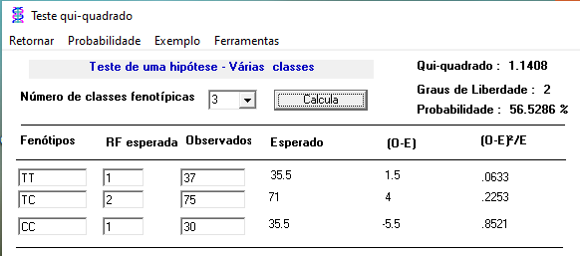
9 |  | TC
10 |  | TC
11 |  | TT
12 | T22 B19 T1-P1 | CC | Testemunha Paraíso MG H419-1 | T22 B19 T1-P1 | CC
13 | T22 B19 T1-P2 | CC |  | T22 B19 T1-P2 | CC
14 | T22 B19 T1-P3 | CC |  | T22 B19 T1-P3 | CC
15 | T22 B19 T2-P2 | TT |  | T22 B20 T1-P1 | CC
16 | T22 B19 P1 | TC |  | T22 B20 T1-P2 | CC
17 | T22 B19 P3 | TC |  | T22 B20 T1-P3 | CC
18 | T22 B19 P4 | TC |  | T23 B21 T1-P2 | CC
19 | T22 B19 P5 | TC |  | T23 B21 T1-P3 | CC
20 | T22 B19 P6 | TT |  | T23 B22 T1-P1 | TT
21 | T22 B19 P7 | TC |  | T23 B22 T1-P2 | TT
22 | T22 B19 P9 | TT
23 | T22 B19 P10 | CC
24 | T22 B19 P11 | TT | Testemunha Catuaí Vermelho | T22 B19 T2-P2 | TT
25 | T22 B19 P12 | TT |  | T22 B20 T2-P1 | TT
26 | T22 B19 P13 | TT |  | T22 B20 T2-P2 | TT
27 | T22 B19 P15 | TC |  | T23 B21 T2-P1 | TT
28 | T22 B19 P16 | TC |  | T23 B21 T2-P3 | TT
29 | T22 B19 P17 | CC |  | T23 B22 T2-P1 | CC
30 | T22 B19 P19 | TT |  | T23 B22 T2-P2 | CC
31 | T22 B19 P20 | TC |  | T23 B22 T2-P3 | CC
32 | T22 B19 P21 | TC
33 | T22 B19 P22 | TT
34 | T22 B19 P26 | TC
35 | T22 B19 P35 | TT
36 | T22 B19 P36 | TT
37 | T22 B19 P39 | TC
38 | T22 B19 P40 | TC
39 | T22 B19 P41 | TC
40 | T22 B19 P42 | CC
41 | T22 B19 P43 | CC
42 | T22 B19 P44 | TC
43 | T22 B19 P46 | TC
44 | T22 B19 P47 | TC
45 | T22 B19 P48 | TT
46 | T22 B19 P49 | TC
47 | T22 B19 P50 | CC
48 | T22 B20 T1-P1 | CC
49 | T22 B20 T1-P2 | CC
50 | T22 B20 T1-P3 | CC
51 | T22 B20 T2-P1 | TT
52 | T22 B20 T2-P2 | TT
53 | T22 B20 P3 | TT
54 | T22 B20 P4 | TT
55 | T22 B20 P5 | TC
56 | T22 B20 P6 | TT
57 | T22 B20 P7 | TC
58 | T22 B20 P8 | TC
59 | T22 B20 P10 | TC
60 | T22 B20 P11 | CC
61 | T22 B20 P12 | CC
62 | T22 B20 P13 | CC
63 | T22 B20 P15 | TC
64 | T22 B20 P17 | TT
65 | T22 B20 P18 | TT
66 | T22 B20 P20 | TC
67 | T22 B20 P21 | CC
68 | T22 B20 P25 | CC
69 | T22 B20 P26 | TC
70 | T22 B20 P27 | CC
71 | T22 B20 P29 | TC
72 | T22 B20 P30 | CC
73 | T22 B20 P31 | TC
74 | T22 B20 P32 | TC
75 | T22 B20 P34 | TT
76 | T22 B20 P35 | TC
77 | T22 B20 P36 | CC
78 | T22 B20 P37 | TT
79 | T22 B20 P38 | TC
80 | T22 B20 P40 | TC
81 | T22 B20 P42 | CC
82 | T22 B20 P43 | CC
83 | T22 B20 P44 | TT
84 | T22 B20 P46 | TT
85 | T22 B20 P48 | CC
86 | T22 B20 P49 | TT
87 | T22 B20 P50 | CC
88 | T23 B21 T1-P2 | CC
89 | T23 B21 T1-P3 | CC
90 | T23 B21 T2-P1 | TT
91 | T23 B21 T2-P3 | TT
92 | T23 B21 P1 | TC
93 | T23 B21 P2 | CC
94 | T23 B21 P3 | CC
95 | T23 B21 P4 | TC
96 | T23 B21 P5 | TC
97 | T23 B21 P6 | TT
98 | T23 B21 P7 | TC
99 | T23 B21 P9 | TC
100 | T23 B21 P10 | TT
101 | T23 B21 P13 | TT
102 | T23 B21 P15 | TT
103 | T23 B21 P16 | TT
104 | T23 B21 P17 | TC
105 | T23 B21 P18 | CC
106 | T23 B21 P19 | TC
107 | T23 B21 P20 | CC
108 | T23 B21 P21 | TC
109 | T23 B21 P22 | TC
110 | T23 B21 P24 | TC
111 | T23 B21 P25 | TC
112 | T23 B21 P26 | TC
113 | T23 B21 P27 | TC
114 | T23 B21 P28 | TC
115 | T23 B21 P29 | CC
116 | T23 B21 P30 | CC
117 | T23 B21 P31 | CC
118 | T23 B21 P32 | TC
119 | T23 B21 P33 | TC
120 | T23 B21 P36 | TC
121 | T23 B21 P37 | TC
122 | T23 B21 P39 | TT
123 | T23 B21 P40 | CC
124 | T23 B21 P41 | CC
125 | T23 B21 P42 | TC
126 | T23 B21 P44 | TC
127 | T23 B21 P45 | TC
128 | T23 B21 P46 | TC
129 | T23 B21 P47 | TT
130 | T23 B21 P48 | TC
131 | T23 B21 P50 | TT
132 | T23 B22 T1-P1 | TT
133 | T23 B22 T1-P2 | TT
134 | T23 B22 T2-P1 | CC
135 | T23 B22 T2-P2 | CC
136 | T23 B22 T2-P3 | CC
137 | T23 B22 P1 | TT
138 | T23 B22 P3 | TT
139 | T23 B22 P4 | TC
140 | T23 B22 P5 | TC
141 | T23 B22 P6 | TC
142 | T23 B22 P7 | TC
143 | T23 B22 P8 | TT
144 | T23 B22 P9 | TT
145 | T23 B22 P11 | TC
146 | T23 B22 P12 | CC
147 | T23 B22 P14 | TC
148 | T23 B22 P15 | TT
149 | T23 B22 P17 | TC
150 | T23 B22 P18 | TC
151 | T23 B22 P19 | TC
152 | T23 B22 P20 | CC
153 | T23 B22 P21 | TC
154 | T23 B22 P23 | TC
155 | T23 B22 P25 | TT
156 | T23 B22 P28 | CC
157 | T23 B22 P30 | TC
158 | T23 B22 P34 | TC
159 | T23 B22 P35 | TC
160 | T23 B22 P37 | TT
161 | T23 B22 P38 | TC
162 | T23 B22 P39 | TC
163 | T23 B22 P40 | TC
164 | T23 B22 P41 | TC
165 | T23 B22 P42 | CC
166 | T23 B22 P43 | TC
167 | T23 B22 P44 | TC
168 | T23 B22 P45 | TT
169 | T23 B22 P46 | TC
170 | T23 B22 P49 | TT
171 | T23 B22 P50 | TC

Tupi Amarelo IAC 5162 | TT
CIFC 832/2 | TC

175 | * Tupi RN IAC 1669-33 Genitor masculino - numeração do Tiago | TT
176 |  | TT
177 |  | TT
178 |  | TT
179 |  | TT
180 |  | TT
181 | * Tupi Amarelo IAC 5162 Genitor masculino - numeração do Tiago | TT
182 |  | TT
183 |  | TT
184 |  | TT
185 |  | TT
186 |  | TT

Genotipagem V16476
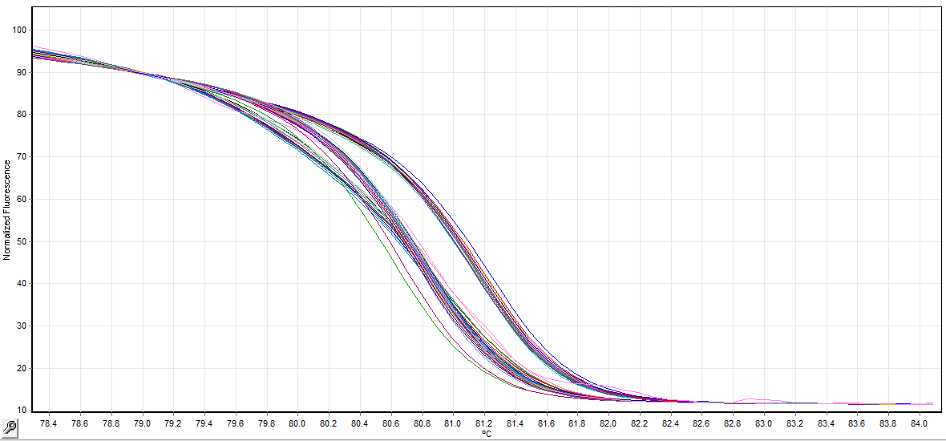
CC
TC
TT
Identificação da genotipagem | Parentesco | Genótipos | Genealogia |  | Alelo | Teste X²
 |  |  | Parental Femino | HT UFV 441-04 | CC
1 | Possíveis Mães | CC | Parental masculino | Tupi IAC 1669-33 | TT
2 |  | CC | Genitor feminino | HT MG 0357 | CC
3 |  | CC | Genitor masculino | Tupi Amarelo IAC 5162 | TT
4 |  | CC | F1 | C12 P8 B20 E5 | TC
5 |  | CC |  | C12 P22 B20 E5 | TC
6 | Genitora das Mães | CC | F2 | 43 | TT | X² calculado 0.58 Grau de Liberdade 2 Probabilidade 74.92%
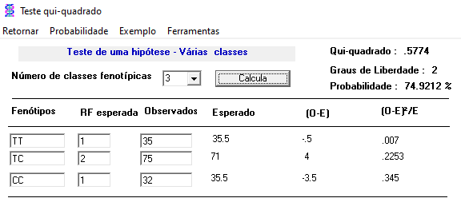
7 | Pai | TT |  | 77 | TC
8 | F1 | TC |  | 40 | CC
9 |  | TC
10 |  | TC
11 |  | TT
12 | T22 B19 T1-P1 | CC | Testemunha Paraíso MG H419-1 | T22 B19 T1-P1 | CC
13 | T22 B19 T1-P2 | CC |  | T22 B19 T1-P2 | CC
14 | T22 B19 T1-P3 | CC |  | T22 B19 T1-P3 | CC
15 | T22 B19 T2-P2 | TT |  | T22 B20 T1-P1 | CC
16 | T22 B19 P1 | TC |  | T22 B20 T1-P2 | CC
17 | T22 B19 P3 | TC |  | T22 B20 T1-P3 | CC
18 | T22 B19 P4 | TC |  | T23 B21 T1-P2 | CC
19 | T22 B19 P5 | TC |  | T23 B21 T1-P3 | CC
20 | T22 B19 P6 | TC |  | T23 B22 T1-P1 | TT
21 | T22 B19 P7 | TC |  | T23 B22 T1-P2 | TT
22 | T22 B19 P9 | TT
23 | T22 B19 P10 | CC
24 | T22 B19 P11 | TC | Testemunha Catuaí Vermelho | T22 B19 T2-P2 | TT
25 | T22 B19 P12 | TC |  | T22 B20 T2-P1 | TC
26 | T22 B19 P13 | TT |  | T22 B20 T2-P2 | TC
27 | T22 B19 P15 | TC |  | T23 B21 T2-P1 | TT
28 | T22 B19 P16 | TT |  | T23 B21 T2-P3 | TT
29 | T22 B19 P17 | CC |  | T23 B22 T2-P1 | CC
30 | T22 B19 P19 | TT |  | T23 B22 T2-P2 | CC
31 | T22 B19 P20 | TC |  | T23 B22 T2-P3 | CC
32 | T22 B19 P21 | TC
33 | T22 B19 P22 | TT
34 | T22 B19 P26 | TC
35 | T22 B19 P35 | TT
36 | T22 B19 P36 | TT
37 | T22 B19 P39 | TC
38 | T22 B19 P40 | TC
39 | T22 B19 P41 | TC
40 | T22 B19 P42 | TC
41 | T22 B19 P43 | TC
42 | T22 B19 P44 | TT
43 | T22 B19 P46 | TC
44 | T22 B19 P47 | TC
45 | T22 B19 P48 | TT
46 | T22 B19 P49 | TC
47 | T22 B19 P50 | CC
48 | T22 B20 T1-P1 | CC
49 | T22 B20 T1-P2 | CC
50 | T22 B20 T1-P3 | CC
51 | T22 B20 T2-P1 | TC
52 | T22 B20 T2-P2 | TC
53 | T22 B20 P3 | TC
54 | T22 B20 P4 | TT
55 | T22 B20 P5 | TC
56 | T22 B20 P6 | TT
57 | T22 B20 P7 | TT
58 | T22 B20 P8 | TC
59 | T22 B20 P10 | TC
60 | T22 B20 P11 | CC
61 | T22 B20 P12 | CC
62 | T22 B20 P13 | CC
63 | T22 B20 P15 | TC
64 | T22 B20 P17 | TT
65 | T22 B20 P18 | TT
66 | T22 B20 P20 | TC
67 | T22 B20 P21 | TC
68 | T22 B20 P25 | CC
69 | T22 B20 P26 | TC
70 | T22 B20 P27 | CC
71 | T22 B20 P29 | TC
72 | T22 B20 P30 | CC
73 | T22 B20 P31 | CC
74 | T22 B20 P32 | TC
75 | T22 B20 P34 | TC
76 | T22 B20 P35 | TC
77 | T22 B20 P36 | CC
78 | T22 B20 P37 | TT
79 | T22 B20 P38 | TC
80 | T22 B20 P40 | TC
81 | T22 B20 P42 | CC
82 | T22 B20 P43 | CC
83 | T22 B20 P44 | TT
84 | T22 B20 P46 | TT
85 | T22 B20 P48 | CC
86 | T22 B20 P49 | TT
87 | T22 B20 P50 | CC
88 | T23 B21 T1-P2 | CC
89 | T23 B21 T1-P3 | CC
90 | T23 B21 T2-P1 | TT
91 | T23 B21 T2-P3 | TT
92 | T23 B21 P1 | TC
93 | T23 B21 P2 | CC
94 | T23 B21 P3 | CC
95 | T23 B21 P4 | TC
96 | T23 B21 P5 | TT
97 | T23 B21 P6 | TT
98 | T23 B21 P7 | TC
99 | T23 B21 P9 | TC
100 | T23 B21 P10 | TT
101 | T23 B21 P13 | TT
102 | T23 B21 P15 | TT
103 | T23 B21 P16 | TT
104 | T23 B21 P17 | TC
105 | T23 B21 P18 | CC
106 | T23 B21 P19 | TC
107 | T23 B21 P20 | CC
108 | T23 B21 P21 | TC
109 | T23 B21 P22 | TC
110 | T23 B21 P24 | TC
111 | T23 B21 P25 | TC
112 | T23 B21 P26 | CC
113 | T23 B21 P27 | TC
114 | T23 B21 P28 | CC
115 | T23 B21 P29 | CC
116 | T23 B21 P30 | CC
117 | T23 B21 P31 | CC
118 | T23 B21 P32 | TC
119 | T23 B21 P33 | TC
120 | T23 B21 P36 | TC
121 | T23 B21 P37 | TC
122 | T23 B21 P39 | TC
123 | T23 B21 P40 | CC
124 | T23 B21 P41 | CC
125 | T23 B21 P42 | TC
126 | T23 B21 P44 | TC
127 | T23 B21 P45 | TC
128 | T23 B21 P46 | TC
129 | T23 B21 P47 | TT
130 | T23 B21 P48 | TC
131 | T23 B21 P50 | TT
132 | T23 B22 T1-P1 | TT
133 | T23 B22 T1-P2 | TT
134 | T23 B22 T2-P1 | CC
135 | T23 B22 T2-P2 | CC
136 | T23 B22 T2-P3 | CC
137 | T23 B22 P1 | TT
138 | T23 B22 P3 | TT
139 | T23 B22 P4 | TC
140 | T23 B22 P5 | TC
141 | T23 B22 P6 | TC
142 | T23 B22 P7 | TC
143 | T23 B22 P8 | TT
144 | T23 B22 P9 | TT
145 | T23 B22 P11 | CC
146 | T23 B22 P12 | CC
147 | T23 B22 P14 | TC
148 | T23 B22 P15 | TT
149 | T23 B22 P17 | TC
150 | T23 B22 P18 | TC
151 | T23 B22 P19 | TC
152 | T23 B22 P20 | CC
153 | T23 B22 P21 | TC
154 | T23 B22 P23 | TT
155 | T23 B22 P25 | CC
156 | T23 B22 P28 | TC
157 | T23 B22 P30 | CC
158 | T23 B22 P34 | TC
159 | T23 B22 P35 | TT
160 | T23 B22 P37 | TC
161 | T23 B22 P38 | TC
162 | T23 B22 P39 | TC
163 | T23 B22 P40 | TC
164 | T23 B22 P41 | TC
165 | T23 B22 P42 | CC
166 | T23 B22 P43 | TC
167 | T23 B22 P44 | TC
168 | T23 B22 P45 | TT
169 | T23 B22 P46 | TC
170 | T23 B22 P49 | TT
171 | T23 B22 P50 | TC

Tupi Amarelo IAC 5162 | TT | TT
CIFC 832/2 | TC | TC

175 | * Tupi RN IAC 1669-33 Genitor masculino - numeração do Tiago | TT
176 |  | TT
177 |  | TT
178 |  | TT
179 |  | TT
180 |  | TT
181 | * Tupi Amarelo IAC 5162 Genitor masculino - numeração do Tiago | TT
182 |  | TT
183 |  | TT
184 |  | TT
185 |  | TT
186 |  | TT

